Hoja1
 |  |  |  | FUNCIÓN BÁSICA I

Fragmento de código 1 | Diagrama T |  | Fragmento de código 2 |  | Diagrama T |  | Fragmento de código 3 | Diagrama T
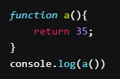
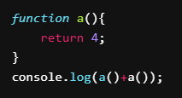
 | Variables | Valores |  |  | Variables | Valores |  | Variables | Valores
 |  |  |  |  |  |  |  | b | 2, 4

Predicción de output: 35 |  |  | Predicción de output: 8 |  |  |  | Predicción de output: 6

Fragmento de código 4 | Diagrama T |  | Fragmento de código 5 |  | Diagrama T |  | Fragmento de código 6 | Diagrama T
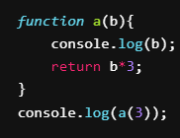
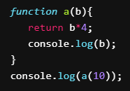
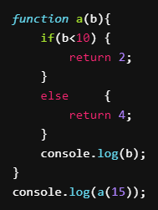
 | Variables | Valores |  |  | Variables | Valores |  | Variables | Valores
 | b | 3 |  |  | b | 10 |  | b | 15

Predicción de output: 3, 9 |  |  | Predicción de output: 40, 10 |  |  |  | Predicción de output: 4

Fragmento de código 7 | Diagrama T |  | Fragmento de código 8 |  | Diagrama T |  | Fragmento de código 9 | Diagrama T
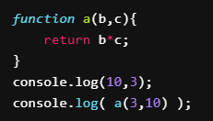
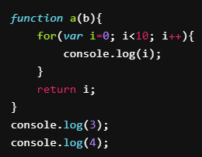
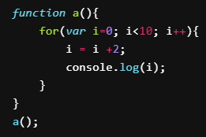
 | Variables | Valores |  |  | Variables | Valores |  | Variables | Valores
 | b | 3 |  |  | b |  |  | i | 0, 2, 5, 8, 11
 | c | 10 |  |  | i | 0, 1, 2, 3, 4, 5, 6, 7, 8, 9

Predicción de output: 10, 3, 30 |  |  | Predicción de output: 3, 4 |  |  |  | Predicción de output: 2, 5, 8, 11

Fragmento de código 10 | Diagrama T |  | Fragmento de código 11 |  | Diagrama T |  | Fragmento de código 12 | Diagrama T
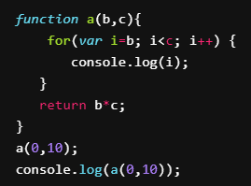
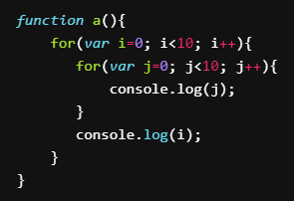
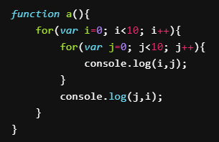
 | Variables | Valores |  |  | Variables | Valores |  | Variables | Valores
 | b | 0 |  |  | i | 0, 1, 2, 3, 4, 5, 6, 7, 8, 9 |  | i | 0, 1, 2, 3, 4, 5, 6, 7, 8, 9
 | c | 10 |  |  | j | 0, 1, 2, 3, 4, 5, 6, 7, 8, 9 |  | j | 0, 1, 2, 3, 4, 5, 6, 7, 8, 9
 | i | 0, 1, 2, 3, 4, 5, 6, 7, 8, 9

Predicción de output: 0, 1, 2, 3, 4, 5, 6, 7, 8 , 9, 0, 1, 2, 3, 4, 5, 6, 7, 8, 9, 0 |  |  | Predicción de output: |  |  |  | Predicción de output:

Fragmento de código 13 | Diagrama T |  | Fragmento de código 14 |  | Diagrama T |  | Fragmento de código 15 | Diagrama T
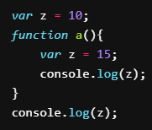
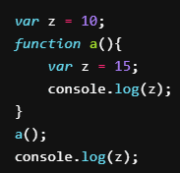
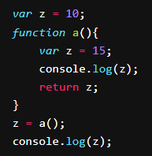
 | Variables | Valores |  |  | Variables | Valores |  | Variables | Valores
 | z | 10, 15 |  |  | z | 10, 15 |  | z | 10, 15

Predicción de output: 10 |  |  | Predicción de output: 15, 10 |  |  |  | Predicción de output: 15, 15

